Figura 1.1
Figura 1.1 - Indipendenti di 15 anni e più in Europa – Anno 2022 (valori percentuali sul totale degli occupati)

Source: Eurostat, Labor force Survey

 | Indipendenti senza dipendenti | Indipendenti con dipendenti | Coadiuvanti familiari | Tot indipendenti
Grecia | 19.6 | 7.7 | 3.1 | 30.3
ITALIA | 14.4 | 6.2 | 0.9 | 21.5
Polonia | 14.9 | 3.9 | 1.1 | 19.9
Paesi Bassi | 12.5 | 3.5 | 0.4 | 16.4
Repubblica Ceca | 13.0 | 2.5 | 0.5 | 16.0
Spagna | 10.1 | 4.8 | 0.4 | 15.3
Portogallo | 9.3 | 5.2 | 0.7 | 15.2
Belgio | 10.7 | 3.7 | 0.7 | 15.1
Malta | 10.9 | 4.1 | 0.0 | 15.0
Slovacchia | 12.3 | 2.7 | 0.0 | 15.0
Romania | 10.5 | 1.4 | 2.8 | 14.7
Slovenia | 8.8 | 3.2 | 2.0 | 14.0
Irlanda | 9.2 | 3.9 | 0.9 | 14.0
Finlandia | 9.4 | 3.4 | 1.1 | 13.9
Croazia | 6.9 | 5.5 | 1.1 | 13.5
Lettonia | 8.0 | 4.6 | 0.7 | 13.4
Francia | 7.7 | 5.0 | 0.3 | 13.1
Ungheria | 8.0 | 4.3 | 0.4 | 12.7
Austria | 6.6 | 4.3 | 1.3 | 12.2
Lituania | 10.3 | 1.4 | 0.5 | 12.2
Bulgaria | 6.7 | 3.8 | 0.5 | 11.1
Cipro | 8.5 | 1.7 | 0.7 | 10.9
Lussemburgo | 5.8 | 3.3 | 1.6 | 10.6
Svezia | 6.6 | 3.4 | 0.5 | 10.5
Estonia | 6.2 | 4.2 | 0.1 | 10.5
Germania | 4.3 | 4.1 | 0.3 | 8.7
Danimarca | 5.5 | 2.8 | 0.3 | 8.6
Ue27 | 9.4 | 4.4 | 0.7 | 14.5

figura 1. 2
 | UE27
 | 2013 | 2014 | 2015 | 2016 | 2017 | 2018 | 2019 | 2020 | 2021 | 2022
Totale | 16.8 | 16.6 | 16.3 | 15.9 | 15.6 | 15.3 | 15.2 | 15.2 | 14.6 | 14.5 | -0.6
M | 20.3 | 20.1 | 19.7 | 19.2 | 18.8 | 18.5 | 18.4 | 18.4 | 17.9 | 17.7 | -0.5
F | 12.7 | 12.5 | 12.3 | 12.0 | 11.7 | 11.5 | 11.3 | 11.4 | 10.6 | 10.7 | -0.8

 | Figura 1.2 – Incidenza occupati indipendenti di 15 anni e più nella Ue27 per genere – Anni 2012-21 (valori percentuali sul totale degli occupati)

 |  |  |  |  |  |  |  |  |  |  |  |  |  | tot
 |  |  |  |  |  |  |  |  |  |  |  |  | 2013 | 2014 | 2015 | 2016 | 2017 | 2018 | 2019 | 2020 | 2021 | 2022
 |  |  |  |  |  |  |  |  |  |  |  |  | 16.831441882 | 16.625175573 | 16.277690624 | 15.888560942 | 15.567707974 | 15.29941693 | 15.154747011 | 15.165942007 | 14.556416578 | 14.507554837

 |  |  |  |  |  |  |  |  |  |  |  | M | 2013 | 2014 | 2015 | 2016 | 2017 | 2018 | 2019 | 2020 | 2021 | 2022
 |  |  |  |  |  |  |  |  |  |  |  |  | 20.3 | 20.1 | 19.7 | 19.2 | 18.8 | 18.5 | 18.4 | 18.4 | 17.9 | 17.7

 |  |  |  |  |  |  |  |  |  |  |  | F | 2013 | 2014 | 2015 | 2016 | 2017 | 2018 | 2019 | 2020 | 2021 | 2022
 |  |  |  |  |  |  |  |  |  |  |  |  | 12.707632768 | 12.548549793 | 12.259296607 | 11.978793978 | 11.692686641 | 11.461408386 | 11.3306565 | 11.368663686 | 10.629240621 | 10.746361895

 | Fonte: Eurostat, Labour force survey

figura 1.3
 |  |  |  |  |  | Figura 1.3 – Incidenza indipendenti senza dipendenti di 15 anni e più in 5 paesi europei – Anni 2012, 2019-21 (valori percentuali sul totale degli occupati
 | 2013 | 2020 | 2021 | 2022
Ue27 | 10.7 | 10.0 | 9.4 | 9.4 | -1.3
Grecia | 25.4 | 21.1 | 20.9 | 19.6 | -5.9
Francia | 6.5 | 7.9 | 7.3 | 7.7 | 1.2
Italia | 16.5 | 15.4 | 15.0 | 14.4 | -2.1
Finlandia | 9.0 | 9.3 | 9.9 | 9.4 | 0.4

 |  |  |  |  |  | Fonte: Eurostat, Labour force survey

figura 1.4
 |  |  |  |  | Figura 1.4 – Quota di DSE sul totale occupati nella Ue27 secondo la definizione Eurostat e la definizione allargata di Bozzon e Murgia (Anno 2017)

 | Definizione Eurostat | Definizione allargata | Ue28 allargata | Ue28 originale
Slovacchia | 9.9 | 35.6 | 13.3 | 3.4
Cipro | 7.3 | 27.3 | 13.3 | 3.4
Regno Unito | 6.7 | 21.1 | 13.3 | 3.4
Repubblica Ceca | 5.8 | 16.3 | 13.3 | 3.4
Paesi Bassi | 5.3 | 16.2 | 13.3 | 3.4
Slovenia | 4.5 | 14.0 | 13.3 | 3.4
Romania | 4.4 | 17.9 | 13.3 | 3.4
ITALIA | 4.3 | 12.3 | 13.3 | 3.4
Danimarca | 4.0 | 11.4 | 13.3 | 3.4
Lussemburgo | 2.8 | 15.3 | 13.3 | 3.4
Austria | 2.5 | 12.6 | 13.3 | 3.4
Polonia | 2.5 | 6.6 | 13.3 | 3.4
Irlanda | 2.2 | 8.5 | 13.3 | 3.4
Lettonia | 2.2 | 14.5 | 13.3 | 3.4
Finlandia | 2.1 | 8.6 | 13.3 | 3.4 | Fonte: elaborazione di Bozzon e Murgia su dati LFS Eurostat 2017
Germania | 2.0 | 12.5 | 13.3 | 3.4
Ungheria | 2.0 | 5.6 | 13.3 | 3.4
Malta | 1.9 | 9.1 | 13.3 | 3.4
Francia | 1.7 | 9.6 | 13.3 | 3.4
Belgio | 1.5 | 8.8 | 13.3 | 3.4
Bulgaria | 1.4 | 8.4 | 13.3 | 3.4
Estonia | 1.4 | 9.1 | 13.3 | 3.4
Portogallo | 1.3 | 5.2 | 13.3 | 3.4
Spagna | 1.3 | 8.3 | 13.3 | 3.4
Lituania | 1.0 | 15.8 | 13.3 | 3.4
Croazia | 0.4 | 18.3 | 13.3 | 3.4
Grecia | 0.4 | 9.7 | 13.3 | 3.4

figura 1.5
Figura 1.5 Le componenti del lavoro indipendente (a). II trimestre 2017 (Valori assoluti in migliaia)

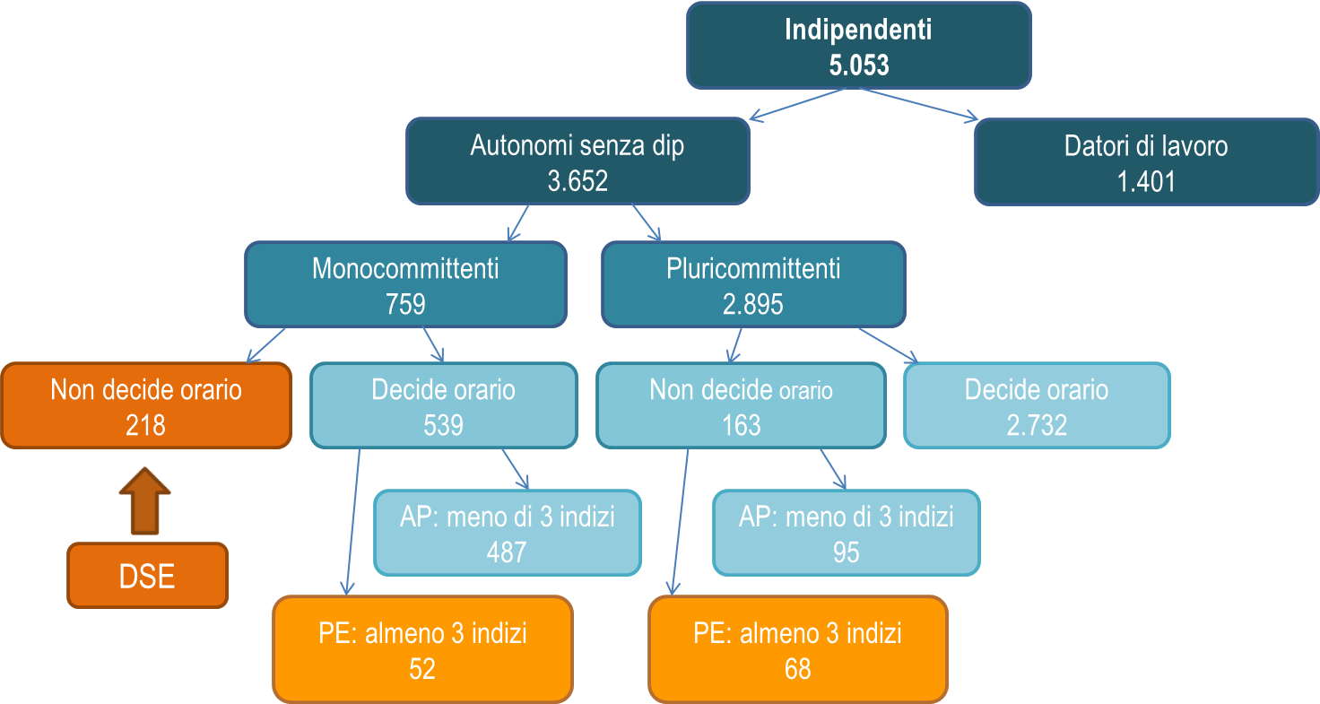

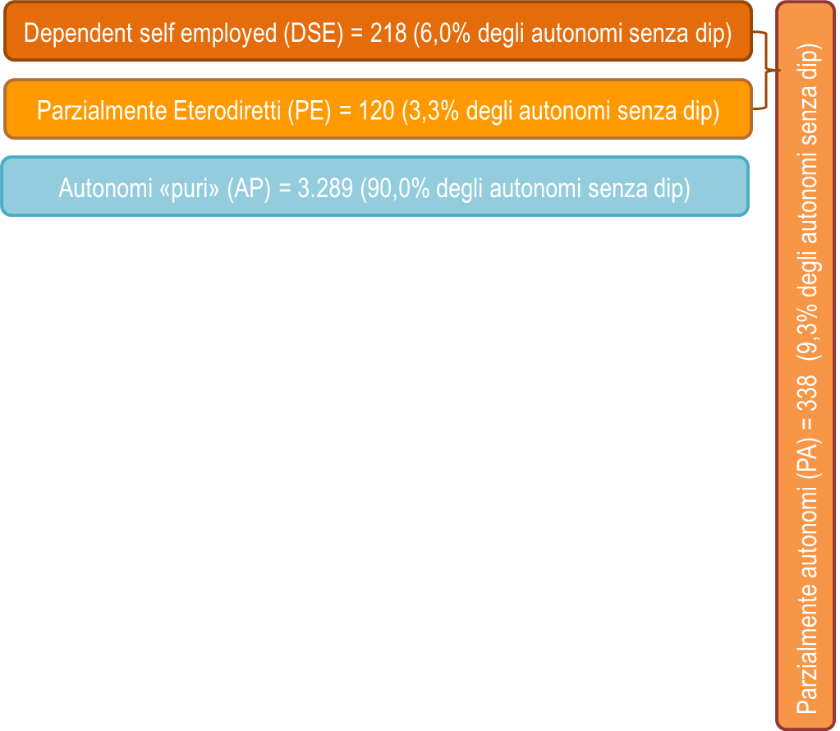

a) al netto dei coadiuvanti familiari
Fonte: Istat, Rilevazione sulle forze di lavoro, vecchia serie

figura 1.6
Figura 1.6 – Occupati di 15 anni e più per capacità di influenzare contenuti e ordine del lavoro - II trim 2017 (valori percentuali)

Fonte: Istat, Rilevazione sulle forze di lavoro, AHM 2017, vecchia serie
 |  | Non possono influenzare né ordine né contenuti del lavoro | Possono influenzare un solo aspetto | Possono influenzare sia ordine sia contenuti
 | Dipendenti a termine | 61.8 | 13.4 | 23.1
 | Dipendenti permanenti | 43.9 | 16.8 | 38.1
indipendenti | Parzialmente autonomi | 38.6 | 20.5 | 40.7
 | Coadiuvanti familiari | 17.9 | 12.8 | 68.6
 | Autonomi puri senza dipendenti | 9.3 | 8.2 | 81.7
 | Datori di lavoro | 7.6 | 7.0 | 84.6

figura 1.7
 | Datori di lavoro | Autonomi "puri" senza dipendenti | Parzialmente autonomi
Mancanza di finanziamenti per l'attività | 3.0 | 2.9 | 1.7
Periodi di difficoltà finanziarie | 4.1 | 6.7 | 7.5
Pagamenti ritardati o mancanti | 22.4 | 19.9 | 8.2
Periodi con assenza clienti o carenza di lavoro | 14.9 | 24.1 | 17.0
Difficoltà economiche:
Non sa | 2.1 | 2.2 | 2.1
Altre difficoltà | 5.0 | 3.5 | 3.9
Mancanza influenza nel determinare prezzi o compensi del lavoro | 4.0 | 3.4 | 9.1
Assenza di guadagno in caso di malattia | 2.0 | 5.5 | 13.6
Nessuna difficoltà | 7.0 | 9.5 | 25.9
Eccessivo carico burocratico/amministrativo | 35.4 | 22.3 | 11.1
 |  |  |  |  | Figura 1.7 Indipendenti di 15 anni e più per principale difficoltà incontrata nello svolgimento del proprio lavoro
 | Datori di lavoro | Autonomi "puri" senza dipendenti | Parzialmente autonomi | Totale indipendenti
Mancanza di finanziamenti per l'attività | 3.0 | 2.9 | 1.7 | 2.8
Periodi di difficoltà finanziarie | 4.1 | 6.7 | 7.5 | 6.0
Pagamenti ritardati o mancanti | 22.4 | 19.9 | 8.2 | 19.8
Periodi con assenza clienti o carenza di lavoro | 14.9 | 24.1 | 17.0 | 21.1
Difficoltà economiche:

Non sa | 2.1 | 2.2 | 2.1 | 2.2
Altre difficoltà | 5.0 | 3.5 | 3.9 | 3.9
Mancanza influenza nel determinare prezzi o compensi del lavoro | 4.0 | 3.4 | 9.1 | 3.9
Assenza di guadagno in caso di malattia | 2.0 | 5.5 | 13.6 | 5.1
Nessuna difficoltà | 7.0 | 9.5 | 25.9 | 9.9
Eccessivo carico burocratico/amministrativo | 35.4 | 22.3 | 11.1 | 25.2

figura 1.8
Figura 1.8 – Dinamica delle figure del lavoro indipendente*. Anni 2019-2022 (Variazioni tendenziali percentuali)
 | 2019-18 | 2020-19 | 2021-20 | 2022-21
Datori di lavoro (sx) | -1.0 | -3.1 | -1.1 | 8.6
Autonomi senza dip. (sx) | 0.2 | -4.3 | -3.2 | -1.5
collaboratori (dx) | -7.1 | -6.7 | 27.1 | -0.4
totale indipendenti (dx) | -0.1 | -4.4 | -2.1 | 1.1

figura 1.9
 |  |  |  |  | Figura 1.9 | Quota di occupati che dichiarano un peggioramento su alcuni aspetti del lavoro per tipologia (%)
 | peggiorato

 | Dip permanenti | Dip a termine | Collaboratori | Autonomi in senso stretto
Sicurezza sul lavoro | 9.1 | 8.2 | 8.8 | 11.9
Autonomia/potere decisionale | 6.9 | 7.2 | 10.9 | 10.4
Orari di lavoro | 10.4 | 11.2 | 12.2 | 19.7
Ritmi e intensità del lavoro | 12.8 | 18.2 | 15.2 | 25.2
Affermazione o crescita professionale | 10.4 | 7.6 | 16.7 | 12.3
Condizione economica | 11.9 | 11.4 | 20.6 | 29.5
Stabilità | 13.9 | 11.2 | 22.2 | 23.2

 |  |  |  |  |  | Fonte: Inapp, Indagine sulla Qualità del lavoro 2021

figura 1.10
 |  |  |  |  | Figura 1.10 – Indipendenti per tipologia e caratteristiche
 | Titolari di attività o imprenditori | Partita IVA | Altro lavoro autonomo | Collaboratori
Fino alla licenza media | 30.8 | 36.3 | 12.4 | 20.5
Diploma | 29.4 | 38.1 | 9.1 | 23.3
Laurea e oltre | 20.9 | 53.4 | 6.7 | 19.0
50 anni e più | 34.3 | 44.9 | 7.4 | 13.4
30-49 anni | 24.5 | 39.9 | 11.3 | 24.3
18-29 anni | 14.6 | 38.1 | 8.8 | 38.5
Uomini | 30.6 | 43.4 | 8.8 | 17.3
Donne | 20.8 | 38.2 | 11.0 | 29.9
TOTALE | 27.5 | 41.7 | 9.5 | 21.3

 |  |  |  |  | Fonte: elaborazioni su dati Indagine Inapp-Plus, 2021

figura 1.11
 |  | icse2 Status dettagliato per autonomi |  |  |  |  |  | icse2 Status dettagliato per autonomi
 |  | 3,00 Partita IVA | 4,00 Altro lavoro autonomo | 5,00 Collaboratori | Totale parziale | 2,00 Titolari di attività o imprenditori | totale autonomi | Partita IVA | Altro lavoro autonomo | Collaboratori | Totale senza dipendenti | Titolari di attività o imprenditori | Totale | Partita IVA | Altro lavoro autonomo | Collaboratori | Totale senza dipendenti | Titolari di attività o imprenditori | Totale
 | Totale | 2,025,103 | 459,552 | 1,031,061 | 3,515,717 | 1,335,074 | 4,850,791 | 41.7 | 9.5 | 21.3 | 72.5 | 27.5 | 100.0 | 100.0 | 100.0 | 100.0 | 100.0 | 100.0 | 100.0
sett10 Settore di attività 10 (Sna/Isic) | 1,00 Agricoltura, silvicoltura e pesca | 118,054 | 11,817 | 38,722 | 168,593 | 139,712 | 308,306 | 38.3 | 3.8 | 12.6 | 54.7 | 45.3 | 100.0 | 5.8 | 2.6 | 3.8 | 4.8 | 10.5 | 6.4
 | 2,00 Attività manifatturiere ed estrattive, altre attività | 87,033 | 24,221 | 64,813 | 176,067 | 121,768 | 297,835 | 29.2 | 8.1 | 21.8 | 59.1 | 40.9 | 100.0 | 4.3 | 5.3 | 6.3 | 5.0 | 9.1 | 6.1
 | 3,00 Costruzioni | 217,179 | 21,352 | 68,793 | 307,324 | 104,104 | 411,428 | 52.8 | 5.2 | 16.7 | 74.7 | 25.3 | 100.0 | 10.7 | 4.6 | 6.7 | 8.7 | 7.8 | 8.5
 | 4,00 Commercio, trasporto e magazz, attività di alloggio e rist | 370,278 | 104,433 | 171,224 | 645,935 | 377,203 | 1,023,138 | 36.2 | 10.2 | 16.7 | 63.1 | 36.9 | 100.0 | 18.3 | 22.7 | 16.6 | 18.4 | 28.3 | 21.1
 | 5,00 Servizi di Informazione e comunicazione | 136,053 | 67,580 | 90,471 | 294,104 | 63,497 | 357,601 | 38.0 | 18.9 | 25.3 | 82.2 | 17.8 | 100.0 | 6.7 | 14.7 | 8.8 | 8.4 | 4.8 | 7.4
 | 6,00 Attività finanziarie e assicurative | 148,126 | 16,972 | 25,094 | 190,193 | 57,320 | 247,513 | 59.8 | 6.9 | 10.1 | 76.8 | 23.2 | 100.0 | 7.3 | 3.7 | 2.4 | 5.4 | 4.3 | 5.1
 | 7,00 Attività immobiliari(a) | 47,938 | 11,400 | 15,980 | 75,317 | 47,341 | 122,658 | 39.1 | 9.3 | 13.0 | 61.4 | 38.6 | 100.0 | 2.4 | 2.5 | 1.5 | 2.1 | 3.5 | 2.5
 | 8,00 Attività professionali, scientifiche e tecniche, attività amm e di servizi di supporto | 460,907 | 37,011 | 73,204 | 571,122 | 165,129 | 736,250 | 62.6 | 5.0 | 9.9 | 77.6 | 22.4 | 100.0 | 22.8 | 8.1 | 7.1 | 16.2 | 12.4 | 15.2
 | 9,00 Amm pubblica e difesa, istruzione, sanità e assistenza sociale | 170,757 | 41,933 | 153,417 | 366,107 | 40,503 | 406,609 | 42.0 | 10.3 | 37.7 | 90.0 | 10.0 | 100.0 | 8.4 | 9.1 | 14.9 | 10.4 | 3.0 | 8.4
 | 10,00 Altre attività di servizi | 210,225 | 67,615 | 292,799 | 570,640 | 177,602 | 748,242 | 28.1 | 9.0 | 39.1 | 76.3 | 23.7 | 100.0 | 10.4 | 14.7 | 28.4 | 16.2 | 13.3 | 15.4
 | 99,00 Missing | 58,552 | 55,219 | 36,544 | 150,315 | 40,894 | 191,209 | 30.6 | 28.9 | 19.1 | 78.6 | 21.4 | 100.0 | 2.9 | 12.0 | 3.5 | 4.3 | 3.1 | 3.9
sett15_n Settore attività economica (Ateco 15) - plus05_06 | 1,00 Agricoltura, caccia e pesca | 118,054 | 11,817 | 38,722 | 168,593 | 139,712 | 308,306 | 38.3 | 3.8 | 12.6 | 54.7 | 45.3 | 100.0 | 5.8 | 2.6 | 3.8 | 4.8 | 10.5 | 6.4
 | 2,00 Industria estrattiva e energia, gas e acqua | 13,340 | 4,061 | 19,332 | 36,733 | 20,873 | 57,606 | 23.2 | 7.1 | 33.6 | 63.8 | 36.2 | 100.0 | 0.7 | 0.9 | 1.9 | 1.0 | 1.6 | 1.2
 | 3,00 Industria manifatturiera | 73,693 | 20,159 | 45,481 | 139,334 | 100,895 | 240,229 | 30.7 | 8.4 | 18.9 | 58.0 | 42.0 | 100.0 | 3.6 | 4.4 | 4.4 | 4.0 | 7.6 | 5.0
 | 4,00 Costruzioni | 217,179 | 21,352 | 68,793 | 307,324 | 104,104 | 411,428 | 52.8 | 5.2 | 16.7 | 74.7 | 25.3 | 100.0 | 10.7 | 4.6 | 6.7 | 8.7 | 7.8 | 8.5
 | 5,00 Commercio | 274,956 | 31,706 | 84,968 | 391,630 | 279,298 | 670,928 | 41.0 | 4.7 | 12.7 | 58.4 | 41.6 | 100.0 | 13.6 | 6.9 | 8.2 | 11.1 | 20.9 | 13.8
 | 6,00 Alberghi e ristoranti | 66,659 | 40,224 | 35,831 | 142,714 | 54,666 | 197,380 | 33.8 | 20.4 | 18.2 | 72.3 | 27.7 | 100.0 | 3.3 | 8.8 | 3.5 | 4.1 | 4.1 | 4.1
 | 7,00 Trasporti | 28,662 | 32,503 | 50,425 | 111,591 | 43,240 | 154,831 | 18.5 | 21.0 | 32.6 | 72.1 | 27.9 | 100.0 | 1.4 | 7.1 | 4.9 | 3.2 | 3.2 | 3.2
 | 8,00 Comunicazioni | 136,053 | 67,580 | 90,471 | 294,104 | 63,497 | 357,601 | 38.0 | 18.9 | 25.3 | 82.2 | 17.8 | 100.0 | 6.7 | 14.7 | 8.8 | 8.4 | 4.8 | 7.4
 | 9,00 Intermediazione monetaria e finanziaria | 148,126 | 16,972 | 25,094 | 190,193 | 57,320 | 247,513 | 59.8 | 6.9 | 10.1 | 76.8 | 23.2 | 100.0 | 7.3 | 3.7 | 2.4 | 5.4 | 4.3 | 5.1
 | 10,00 Servizi alle imprese, attività immobiliari, noleggio, inform | 88,787 | 11,400 | 21,568 | 121,754 | 60,200 | 181,954 | 48.8 | 6.3 | 11.9 | 66.9 | 33.1 | 100.0 | 4.4 | 2.5 | 2.1 | 3.5 | 4.5 | 3.8
 | 11,00 P.A. | 9,131 | 0 | 33,691 | 42,822 | 298 | 43,120 | 21.2 | 0.0 | 78.1 | 99.3 | 0.7 | 100.0 | 0.5 | 0.0 | 3.3 | 1.2 | 0.0 | 0.9
 | 12,00 Istruzione | 33,115 | 3,591 | 70,039 | 106,745 | 11,749 | 118,494 | 27.9 | 3.0 | 59.1 | 90.1 | 9.9 | 100.0 | 1.6 | 0.8 | 6.8 | 3.0 | 0.9 | 2.4
 | 13,00 Sanità | 128,510 | 38,342 | 49,687 | 216,540 | 28,456 | 244,995 | 52.5 | 15.7 | 20.3 | 88.4 | 11.6 | 100.0 | 6.3 | 8.3 | 4.8 | 6.2 | 2.1 | 5.1
 | 14,00 Servizi alle famiglie e servizi domestici | 209,244 | 67,127 | 288,474 | 564,845 | 176,602 | 741,447 | 28.2 | 9.1 | 38.9 | 76.2 | 23.8 | 100.0 | 10.3 | 14.6 | 28.0 | 16.1 | 13.2 | 15.3
 | 15,00 Organizzazioni internazionali | 981 | 488 | 4,325 | 5,794 | 1,001 | 6,795 | 14.4 | 7.2 | 63.7 | 85.3 | 14.7 | 100.0 | 0.0 | 0.1 | 0.4 | 0.2 | 0.1 | 0.1
 | 16,00 Attività professionali, scientifiche e tecniche | 420,058 | 37,011 | 67,616 | 524,685 | 152,270 | 676,955 | 62.1 | 5.5 | 10.0 | 77.5 | 22.5 | 100.0 | 20.7 | 8.1 | 6.6 | 14.9 | 11.4 | 14.0
 | 99,00 Missing | 58,552 | 55,219 | 36,544 | 150,315 | 40,894 | 191,209 | 30.6 | 28.9 | 19.1 | 78.6 | 21.4 | 100.0 | 2.9 | 12.0 | 3.5 | 4.3 | 3.1 | 3.9
Sett5 Settore attività economica (Ateco 5) | 1,00 Agricoltura, caccia e pesca | 118,054 | 11,817 | 38,722 | 168,593 | 139,712 | 308,306 | 38.3 | 3.8 | 12.6 | 54.7 | 45.3 | 100.0 | 5.8 | 2.6 | 3.8 | 4.8 | 10.5 | 6.4
 | 2,00 Industria | 87,033 | 24,221 | 64,813 | 176,067 | 121,768 | 297,835 | 29.2 | 8.1 | 21.8 | 59.1 | 40.9 | 100.0 | 4.3 | 5.3 | 6.3 | 5.0 | 9.1 | 6.1
 | 3,00 Costruzioni | 217,179 | 21,352 | 68,793 | 307,324 | 104,104 | 411,428 | 52.8 | 5.2 | 16.7 | 74.7 | 25.3 | 100.0 | 10.7 | 4.6 | 6.7 | 8.7 | 7.8 | 8.5
 | TOTALE SERVIZI | 1,544,284 | 346,944 | 822,189 | 2,713,417 | 928,595 | 3,642,013 | 42.4 | 9.5 | 22.6 | 74.5 | 25.5 | 100.0
 | 4,00 Commercio & Ristorazione | 341,615 | 71,930 | 120,799 | 534,344 | 333,964 | 868,307 | 39.3 | 8.3 | 13.9 | 61.5 | 38.5 | 100.0 | 16.9 | 15.7 | 11.7 | 15.2 | 25.0 | 17.9
 | 5,00 Servizi | 1,202,669 | 275,014 | 701,390 | 2,179,074 | 594,631 | 2,773,705 | 43.4 | 9.9 | 25.3 | 78.6 | 21.4 | 100.0 | 59.4 | 59.8 | 68.0 | 62.0 | 44.5 | 57.2
 | 99,00 Missing | 58,552 | 55,219 | 36,544 | 150,315 | 40,894 | 191,209 | 30.6 | 28.9 | 19.1 | 78.6 | 21.4 | 100.0 | 2.9 | 12.0 | 3.5 | 4.3 | 3.1 | 3.9
Sett5_bis Settore attività economica (Oecd 5) | 1,00 Produzione di beni | 422,267 | 57,389 | 172,328 | 651,985 | 365,585 | 1,017,569 | 41.5 | 5.6 | 16.9 | 64.1 | 35.9 | 100.0 | 20.9 | 12.5 | 16.7 | 18.5 | 27.4 | 21.0
 | 2,00 Servizi alla produzione | 656,971 | 65,383 | 114,278 | 836,632 | 269,790 | 1,106,422 | 59.4 | 5.9 | 10.3 | 75.6 | 24.4 | 100.0 | 32.4 | 14.2 | 11.1 | 23.8 | 20.2 | 22.8
 | 3,00 Servizi alla distribuzione | 439,671 | 131,789 | 225,864 | 797,325 | 386,034 | 1,183,359 | 37.2 | 11.1 | 19.1 | 67.4 | 32.6 | 100.0 | 21.7 | 28.7 | 21.9 | 22.7 | 28.9 | 24.4
 | 4,00 Servizi alle persone | 275,904 | 107,351 | 324,305 | 707,559 | 231,268 | 938,827 | 29.4 | 11.4 | 34.5 | 75.4 | 24.6 | 100.0 | 13.6 | 23.4 | 31.5 | 20.1 | 17.3 | 19.4
 | 5,00 Servizi sociali | 171,738 | 42,421 | 157,742 | 371,901 | 41,503 | 413,404 | 41.5 | 10.3 | 38.2 | 90.0 | 10.0 | 100.0 | 8.5 | 9.2 | 15.3 | 10.6 | 3.1 | 8.5
 | 99,00 Missing | 58,552 | 55,219 | 36,544 | 150,315 | 40,894 | 191,209 | 30.6 | 28.9 | 19.1 | 78.6 | 21.4 | 100.0 | 2.9 | 12.0 | 3.5 | 4.3 | 3.1 | 3.9
 | Totale | 2,025,103 | 459,552 | 1,031,061 | 3,515,717 | 1,335,074 | 4,850,791 | 41.7 | 9.5 | 21.3 | 72.5 | 27.5 | 100.0 | 100.0 | 100.0 | 100.0 | 100.0 | 100.0 | 100.0

 |  |  |  |  |  |  |  |  |  |  |  |  |  | Figura 1.11 – Indipendenti per tipologia e settori di attività

 |  | Titolari di attività o imprenditori | Partita IVA | Altro lavoro autonomo | Collaboratori |  |  | Partita IVA | Altro lavoro autonomo | Collaboratori | Totale senza dipendenti | Titolari di attività o imprenditori | Totale
17 | TOTALE | 27.5 | 41.7 | 9.5 | 21.3 |  |  | 41.7 | 9.5 | 21.3 | 72.5 | 27.5 | 100.0
16 | Organizzazioni internazionali | 14.7 | 14.4 | 7.2 | 63.7 |  |  | 38.3 | 3.8 | 12.6 | 54.7 | 45.3 | 100.0
15 | Servizi alle famiglie | 23.8 | 28.2 | 9.1 | 38.9 |  |  | 29.2 | 8.1 | 21.8 | 59.1 | 40.9 | 100.0
14 | Sanità | 11.6 | 52.5 | 15.7 | 20.3 |  |  | 52.8 | 5.2 | 16.7 | 74.7 | 25.3 | 100.0
13 | Istruzione | 9.9 | 27.9 | 3.0 | 59.1 |  |  | 42.4 | 9.5 | 22.6 | 74.5 | 25.5 | 100.0
12 | Servizi generali della PA | 0.7 | 21.2 | 0.0 | 78.1 |  |  | 41.0 | 4.7 | 12.7 | 58.4 | 41.6 | 100.0
11 | Att. Prof., scientifiche e tecniche | 22.5 | 62.1 | 5.5 | 10.0 |  |  | 33.8 | 20.4 | 18.2 | 72.3 | 27.7 | 100.0
10 | Servizi alle imprese | 33.1 | 48.8 | 6.3 | 11.9 |  |  | 18.5 | 21.0 | 32.6 | 72.1 | 27.9 | 100.0
9 | Interm. monetaria e finanziaria | 23.2 | 59.8 | 6.9 | 10.1 |  |  | 38.0 | 18.9 | 25.3 | 82.2 | 17.8 | 100.0
8 | Comunicazioni | 17.8 | 38.0 | 18.9 | 25.3 |  |  | 59.8 | 6.9 | 10.1 | 76.8 | 23.2 | 100.0
7 | Trasporti e magazzinaggio | 27.9 | 18.5 | 21.0 | 32.6 |  |  | 48.8 | 6.3 | 11.9 | 66.9 | 33.1 | 100.0
6 | Alberghi e ristoranti | 27.7 | 33.8 | 20.4 | 18.2
5 | Commercio | 41.6 | 41.0 | 4.7 | 12.7 |  |  | 21.2 | 0.0 | 78.1 | 99.3 | 0.7 | 100.0
4 | SERVIZI | 25.5 | 42.4 | 9.5 | 22.6 |  |  | 27.9 | 3.0 | 59.1 | 90.1 | 9.9 | 100.0
3 | Costruzioni | 25.3 | 52.8 | 5.2 | 16.7 |  |  | 52.5 | 15.7 | 20.3 | 88.4 | 11.6 | 100.0
2 | Industria in senso stretto | 40.9 | 29.2 | 8.1 | 21.8 |  |  | 28.2 | 9.1 | 38.9 | 76.2 | 23.8 | 100.0
1 | AGRICOLTURA | 45.3 | 38.3 | 3.8 | 12.6 |  |  | 14.4 | 7.2 | 63.7 | 85.3 | 14.7 | 100.0
 |  |  |  |  |  |  |  | 62.1 | 5.5 | 10.0 | 77.5 | 22.5 | 100.0
 |  |  |  |  |  |  |  |  |  |  |  |  |  | Fonte: elaborazioni su dati Indagine Inapp-Plus, 2021

figura 1.12
 |  |  |  |  | Figura 1.12 Condizioni organizzative di para-subordinazione per tipologia lavoratori autonomi (esclusi titolari attività) %
 | Partita IVA | Collaboratori | Altri lavoratori autonomi
Indip. su richiesta del committente | 16.3 | 52.9 | 37.7
Monocommittente | 47.5 | 71.7 | 61.6
Assicura presenza in sede | 27.4 | 49.7 | 36.9
Ha concordato un orario di lavoro | 18.6 | 53.2 | 40.0
Utilizza strumenti del committente | 35.5 | 51.4 | 50.4
Svolge prestazioni analoghe ai dipendenti | 26.7 | 46.8 | 27.2
Svolge la propria attività da solo | 55.5 | 56.6 | 51.6

 | Partita IVA | Altri lavoratori autonomi | Collaboratori | Totale
Indip. su richiesta del committente | 16.3 | 37.7 | 52.9 | 28.9

Monocommittente | 47.5 | 61.6 | 71.7 | 56.4

Assicura presenza in sede | 27.4 | 36.9 | 49.7 | 35.2

Ha concordato un orario di lavoro | 18.6 | 40.0 | 53.2 | 31.4

Utilizza strumenti del committente | 35.5 | 50.4 | 51.4 | 41.9

Svolge prestazioni analoghe ai dipendenti | 26.7 | 27.2 | 46.8 | 32.7

Svolge la propria attività da solo | 55.5 | 51.6 | 56.6 | 55.4 | Fonte: elaborazioni su dati Indagine Inapp-Plus, 2021

figura 1.13
 | Status dettagliato per autonomi |  |  |  |  |  | Figura 1.13 Quota di occupati molto e abbastanza soddisfatti di diversi aspetti del lavoro per tipologia (%)
 | Titolari di attività o imprenditori | Partita IVA | Altro lavoro autonomo | Collaboratori | Totale
Compiti e incarichi svolti | 73.1 | 73.4 | 46.0 | 58.6 | 67.6
Orario di lavoro | 63.6 | 65.3 | 40.8 | 63.1 | 62.1
Sviluppo competenze professionali | 64.7 | 70.5 | 43.5 | 48.7 | 61.7
Equilibrio vita lavoro | 62.7 | 63.8 | 40.4 | 61.0 | 60.7
Carico lavorativo giornaliero | 64.9 | 61.2 | 47.4 | 53.2 | 59.2
Tutela rischi lavoro | 58.5 | 57.3 | 28.2 | 48.9 | 53.1
Prospettive carriera/crescita professionale | 47.8 | 48.7 | 35.7 | 41.0 | 45.6
Guadagno | 46.1 | 51.8 | 33.6 | 32.4 | 44.4

Sodd media | 64.7 | 70.2 | 44.2 | 52.5 | 62.5

 |  |  |  |  |  |  | Fonte: elaborazioni su dati Indagine Inapp-Plus, 2021

 |  | Lavoro tipico | Atipico 1 | Totale
Sodd Clima lavoro | Alta e medio alta | 65.9 | 65.6 | 65.8 |  | -0.2
Sodd orario di lavoro | Alta e medio alta | 65.3 | 62.6 | 64.9 |  | -2.2
Sodd carico lavorativo giornaliero | Alta e medio alta | 60.4 | 58.9 | 60.1 |  | -1.3
Sodd compiti e incarichi svolti | Alta e medio alta | 66.8 | 60.9 | 65.9 |  | -4.9
Soddisfazione tutela rischi lavoro | Alta e medio alta | 59.8 | 56.0 | 59.2 |  | -3.2
Sodd prospettive carriera | Alta e medio alta | 39.7 | 41.6 | 40.0 |  | 1.6
Sodd Guadagno e trattamento economico | Alta e medio alta | 46.5 | 40.3 | 45.5 |  | -5.3
Sodd sviluppo competenze professionali | Alta e medio alta | 56.4 | 53.5 | 56.0 |  | -2.4
Sodd stabilità occupazione | Alta e medio alta | 67.6 | 49.1 | 64.6 |  | -15.6
Sodd equilibrio vita lavoro | Alta e medio alta | 62.7 | 58.4 | 62.0 |  | -3.7
Sodd media | Alta e medio alta | 65.1 | 58.8 | 64.1 |  | -5.3
 | Totale | 100.0 | 100.0 | 100.0

figura 1.14
Figura 1.14 – Suddivisione degli occupati per categoria – Anno 2021 (valori assoluti in migliaia

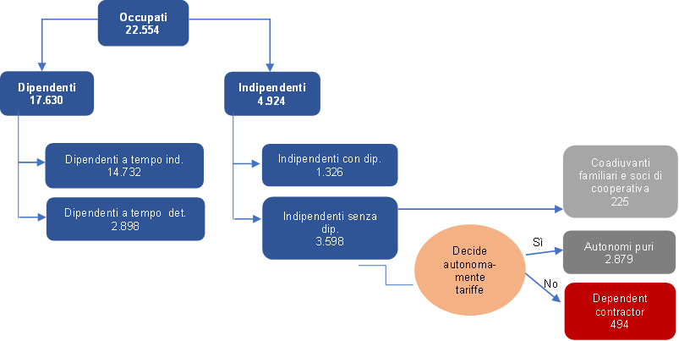

Fonte: Istat, Rilevazione sulle forze di lavoro

